关系图
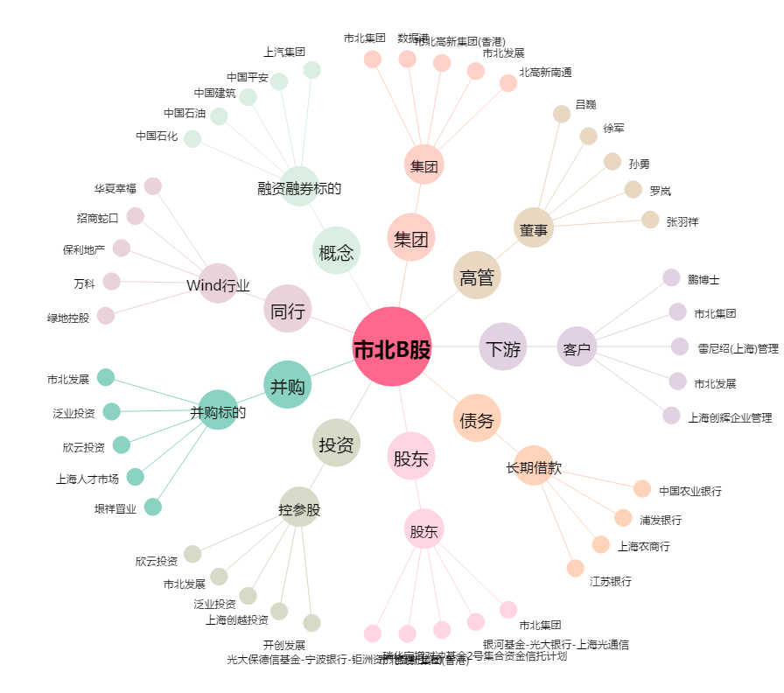
市北B股[900902.SH] - 关系概览图

